熱中症
☆熱中症対策特集☆ |  |  |  | ～商品のご案内～

脱水状態に経口補水液オーエスワン！
経口補水液オーエスワンのゼリータイプ！
株式会社大塚製薬工場 |  |  |  | 株式会社大塚製薬工場
オーエスワン |  |  |  | オーエスワンゼリー

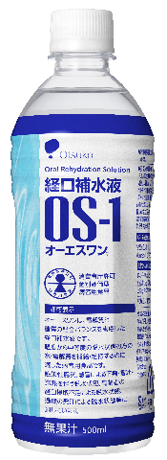
●電解質と糖質の配合バランスを考慮した
経口補水液
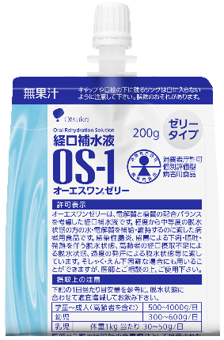
●電解質と糖質の配合バランスを考慮した
経口補水液オーエスワンのゼリータイプ

●飲み込みやすい物性になっているので
そしゃく・えん下困難な方にも使用可能
●医療現場でも活用されています

●過度の発汗による脱水状態に

●ドリンクタイプより塩味を感じにくいので、
経口補水液の味が苦手な方にも飲みやすい
●高齢者の経口摂取不足による脱水状態に

おいしく塩分・クエン酸補給！
ネスレ日本 |  |  |  | うすき製薬
アクアソリタ |  |  |  | 梅こぶ茶飴
りんご風味の飲みやすい経口補水液！

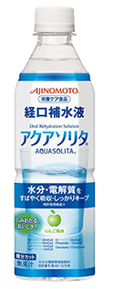
●体内への水分・電解質の
すばやい吸収と保持をサポート
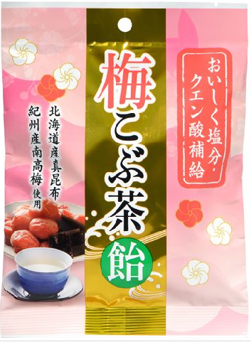
●ミネラルを豊富に含み、上質な旨みをもつ
昆布の王様北海道産「真昆布」を使用

●紀州産の完熟南高梅を使用した
フリーズドライ梅干を加え、風味豊かな
梅こぶ茶の味わいに仕上げました
●日常の水分補給として
ふだんからの熱中症対策に

●糖分・カロリー控えめなので
毎日飲んでも安心！

●夏場の塩分・クエン酸補給におすすめ

株式会社明治
明治アクアサポート
からだに必要な水・電解質の吸収をおいしくサポート！

●水と電解質の吸収に配慮した組成

●水分の吸収に配慮した浸透圧設計

●使いやすい低エネルギー設計

●塩味があっても飲みやすい
さわやかなりんご風味

ご注文書
品名 | 容量 | 定価 | ご注文数 | 品名 | 容量 | 定価 | ご注文数
オーエスワン | 500mL ×24 | 4,560 |  | オーエスワンゼリー | 200g×30 | 5,700
アクアソリタ | 500mL ×24 | 4,560 |  | 梅こぶ茶飴 | 72g | 200
明治アクアサポート | 500mL ×24 | 4,320
 |  |  |  | ご注文者様氏名

